Sheet2
2025年宁德市疾控中心会议室桌椅和文件柜采购项目购置清单
序号 | 品名 | 图片 | 规格 | 颜色 | 单位 | 数量 | 单价（元） | 金额（元） | 材质说明 | 备注
1 | 主席台 | 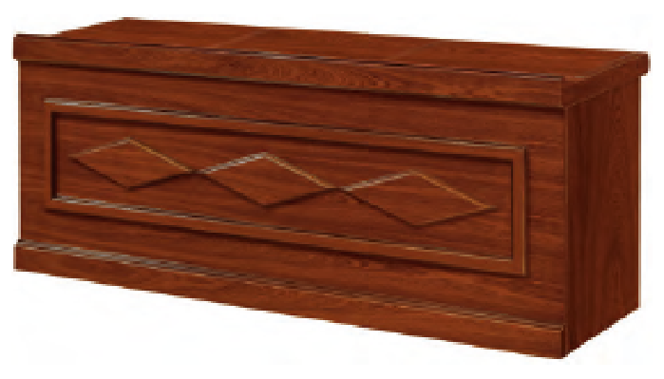 | 2200*600*760mm胡桃色 | 01常规色 | 张 | 3 | 1320 | 3960 | 基材：采用环保E1级中密度纤维板，经防潮、防虫、防腐处理；甲醛含量≤1.0mg/L密度≥760kg/m3,静曲 张度≥ 51.2Mpa,吸水膨胀率≤8.1%， 贴面：3A级胡桃木皮，木皮厚度0.6mm， 油漆：面漆采用PU聚脂漆,底漆采用PE不饱和树脂漆，符合国标环保要求；采用5底3面的油漆工艺。色泽均匀，主次分明，木纹清晰； 五金配件：采用优质锁具、五金配件。
2 | 条桌 |  | 1200*500*760mm胡桃色 | 01常规色 | 张 | 1 | 600 | 600 | 基材：采用环保E1级中密度纤维板，经防潮、防虫、防腐处理；甲醛含量≤1.0mg/L密度≥760kg/m3,静曲 张度≥ 51.2Mpa,吸水膨胀率≤8.1%， 贴面：3A级胡桃木皮，木皮厚度0.6mm， 油漆：面漆采用PU聚脂漆,底漆采用PE不饱和树脂漆，符合国标环保要求；采用5底3面的油漆工艺。色泽均匀，主次分明，木纹清晰； 五金配件：采用优质锁具、五金配件。
3 | 条桌 |  | 1200*600*760mm胡桃色 | 01常规色 | 张 | 18 | 720 | 12960 | 基材：采用环保E1级中密度纤维板，经防潮、防虫、防腐处理；甲醛含量≤1.0mg/L密度≥760kg/m3,静曲 张度≥ 51.2Mpa,吸水膨胀率≤8.1%， 贴面：3A级胡桃木皮，木皮厚度0.6mm， 油漆：面漆采用PU聚脂漆,底漆采用PE不饱和树脂漆，符合国标环保要求；采用5底3面的油漆工艺。色泽均匀，主次分明，木纹清晰； 五金配件：采用优质锁具、五金配件。
4 | 椅子 | 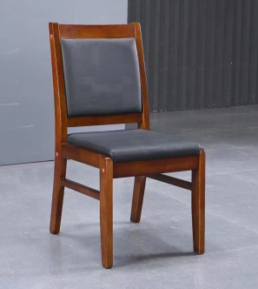 | 440*470*9100mm胡桃色 | 01常规色 | 张 | 44 | 500 | 22000 | 1.面料：采用优质西皮，具有透气功能；经防潮、防污等工艺处理，使表面更加柔软耐污、耐磨、舒适、透气； 2.海绵：采用高密度、高回弹一次成型PU泡绵，达到国家阻燃标准； 3.脚架：采用优质橡木实木脚架；脚架稳定性高，不易变形，具有超强的抗压能力。 4.扶手：采用优质橡木实木扶手。
5 | 文件柜 |  | H1800xW860xD390mm铁皮色 | 铁皮色 | 个 | 13 | 1000 | 13000 | 尺寸：H1800xW860xD390mm 厚度：0.6mm 功能:移动、防火 开合方式：对开门带锁
 | 合计 |  |  |  |  |  |  | 52520

